집들이
홈

 |  |  |  |  |  |  |  | 로그인 | 회원가입 | 로그인 O
 | 집들이 |  | 스토어 |  | 질문과답변 | 공지사항 |  | 마이페이지 | 상품등록 | 로그인 X | 관리자

 |  |  | 검색 |  |  |  |  | 글쓰기

 | 작성자 | 좋아요 |  | 작성자 | 좋아요 | 작성자 | 좋아요 | 작성자 | 좋아요


 | 사진설명 |  |  | 사진설명 |  | 사진설명 |  | 사진설명

 | 작성자 | 좋아요 |  | 작성자 | 좋아요 | 작성자 | 좋아요 | 작성자 | 좋아요

 | 사진설명 |  |  | 사진설명 |  | 사진설명 |  | 사진설명

집들이_상세
홈

 |  |  |  |  | 로그인 | 회원가입 | 로그인 O
 | 집들이 | 스토어 | 질문과답변 | 공지사항 | 마이페이지 | 상품등록 | 로그인 X | 관리자

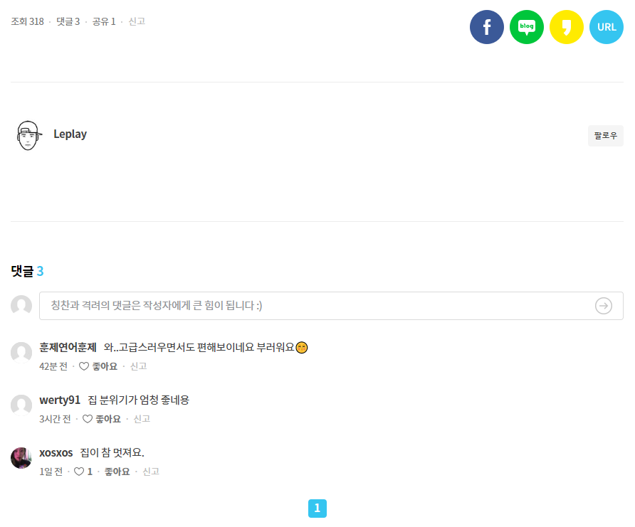

비슷한 공간을 넣으면 어떻게 매치??

집들이_글쓰기
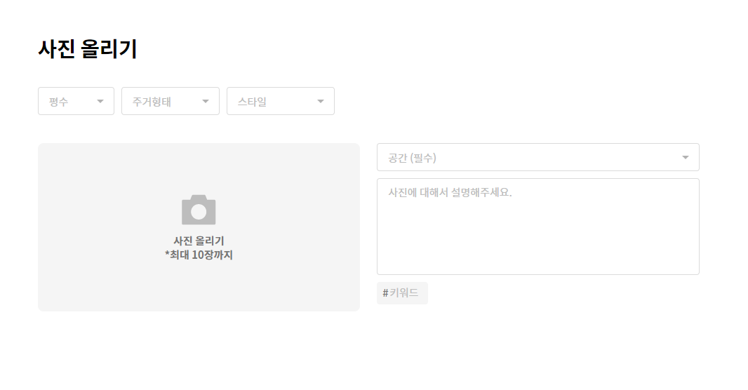
홈

 |  |  |  |  | 로그인 | 회원가입 | 로그인 O
 | 집들이 | 스토어 | 질문과답변 | 공지사항 | 마이페이지 | 상품등록 | 로그인 X | 관리자

질문과답변
홈

 |  |  |  |  |  | 로그인 | 회원가입 | 로그인 O
 | 집들이 | 스토어 |  | 질문과답변 | 공지사항 | 마이페이지 | 상품등록 | 로그인 X | 관리자

 |  |  |  |  |  | 질문하기
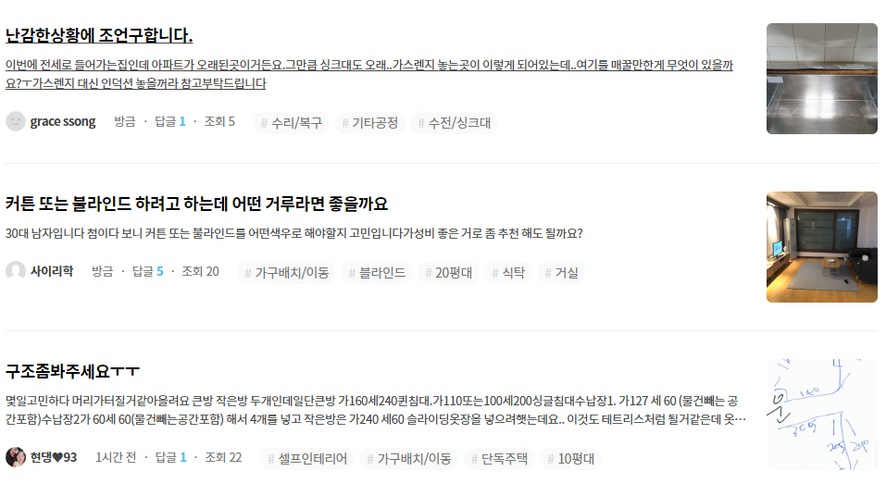

 |  |  | << 1 2 3 4 5 6 7 8 9 10 >>

질문과답변_질문하기
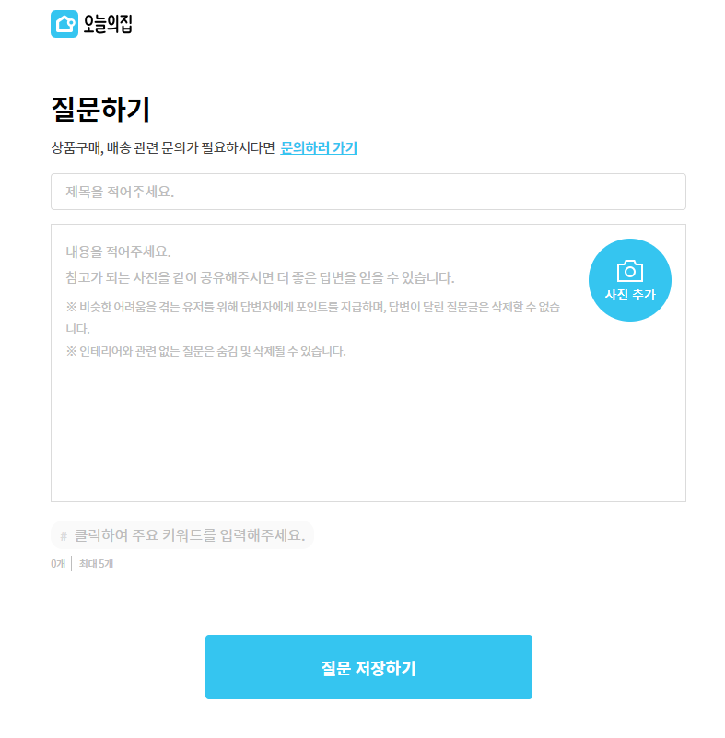
홈

 |  |  |  |  | 로그인 | 회원가입 | 로그인 O
 | 집들이 | 스토어 | 질문과답변 | 공지사항 | 마이페이지 | 상품등록 | 로그인 X | 관리자

질문과답변_게시글
홈

 |  |  |  |  |  | 로그인 | 회원가입 | 로그인 O
 | 집들이 | 스토어 |  | 질문과답변 | 공지사항 | 마이페이지 | 상품등록 | 로그인 X | 관리자

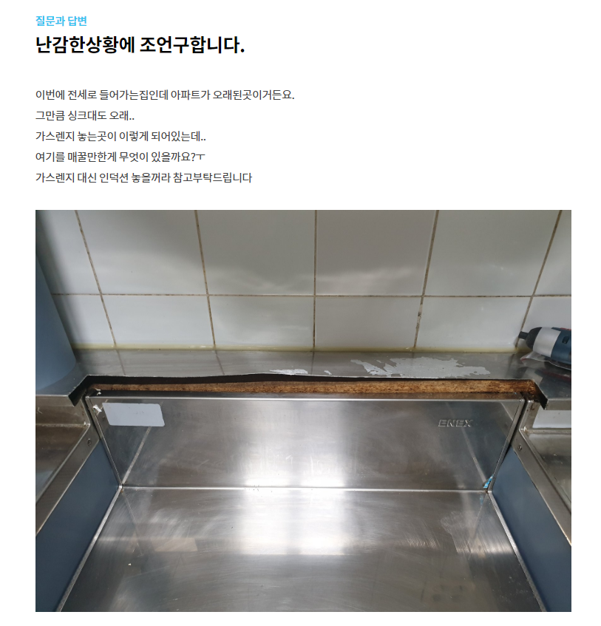

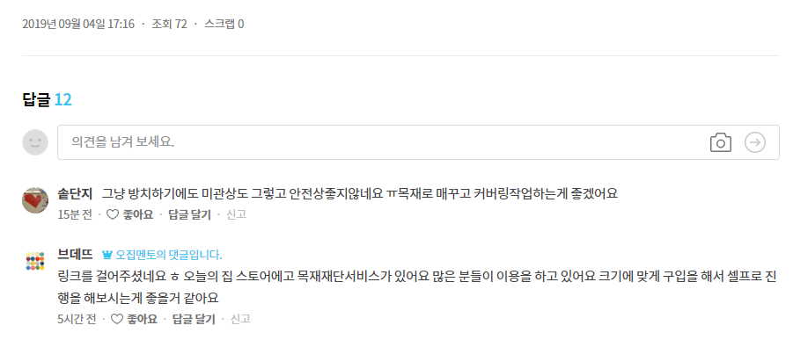

 |  |  | < < 1 2 3 4 5 6 7 8 9 10 >>

공지사항
홈

 |  |  |  |  |  | 로그인 | 회원가입 | 로그인 O
 | 집들이 | 스토어 |  | 질문과답변 | 공지사항 | 마이페이지 | 상품등록 | 로그인 X | 관리자

 |  | 검색
 | 공지사항

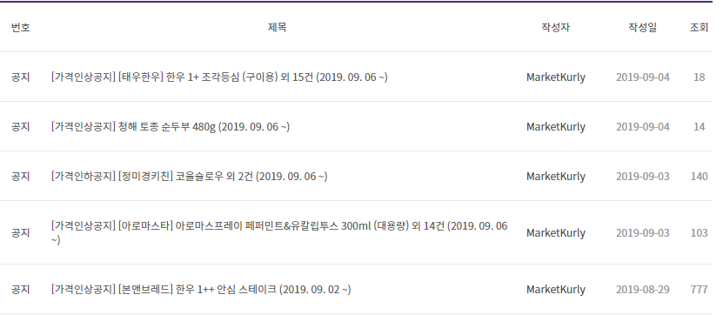
 |  |  |  |  |  |  |  | 이벤트 공지도 올림

 |  |  | < < 1 2 3 4 5 6 7 8 9 10 >> |  |  | 글쓰기

공지사항_게시글
홈

 |  |  |  |  |  | 로그인 | 회원가입 | 로그인 O
 | 집들이 | 스토어 |  | 질문과답변 | 공지사항 | 마이페이지 | 상품등록 | 로그인 X | 관리자



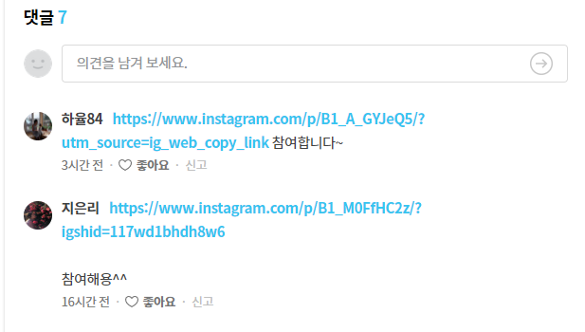

 |  |  | < < 1 2 3 4 5 6 7 8 9 10 >>

스토어_제품상세
홈

 |  |  |  |  | 로그인 | 회원가입 | 로그인 O
 | 집들이 | 스토어 | 질문과답변 | 공지사항 | 마이페이지 | 상품등록 | 로그인 X | 관리자

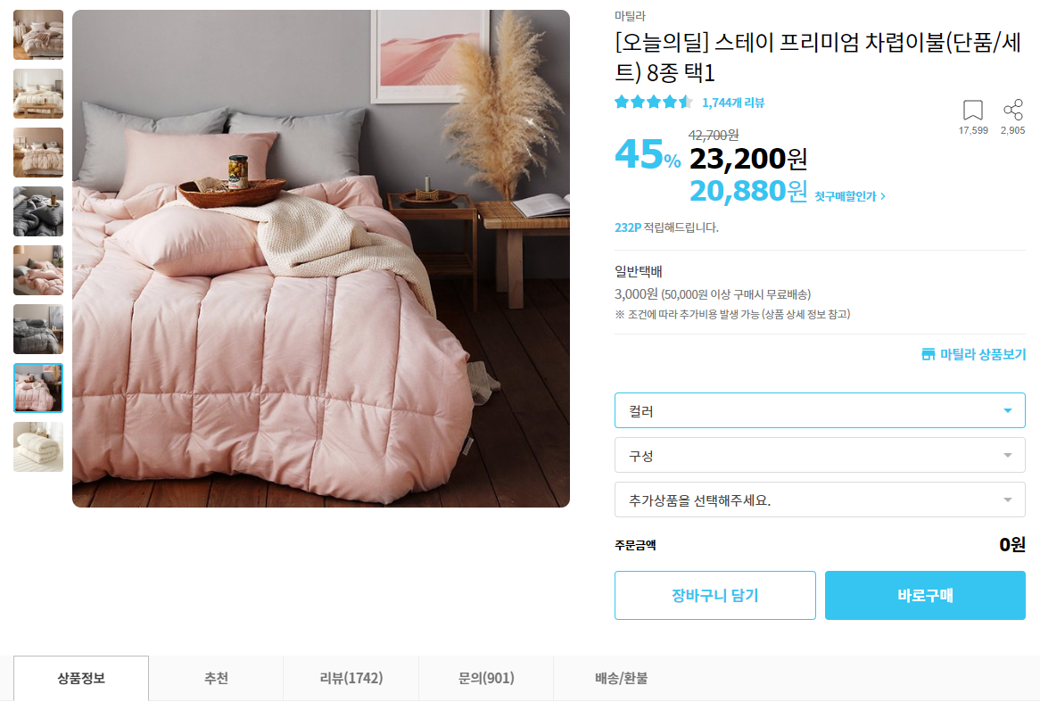

 |  |  |  |  | 관리자

 | 상품정보 |  |  | 상품수정 | 상품삭제

 | 리뷰

 | 문의 게시판

 | 배송/환불 안내

스토어_장바구니
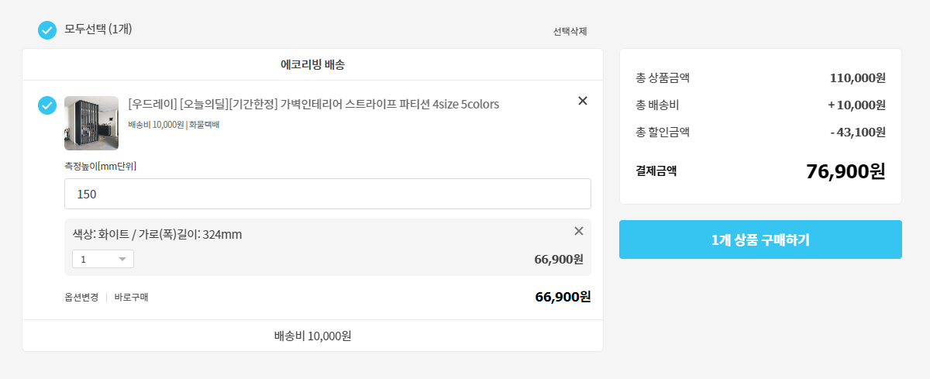
홈

 |  |  |  |  | 로그인 | 회원가입 | 로그인 O
 | 집들이 | 스토어 | 질문과답변 | 공지사항 | 마이페이지 | 상품등록 | 로그인 X | 관리자

스토어_주문
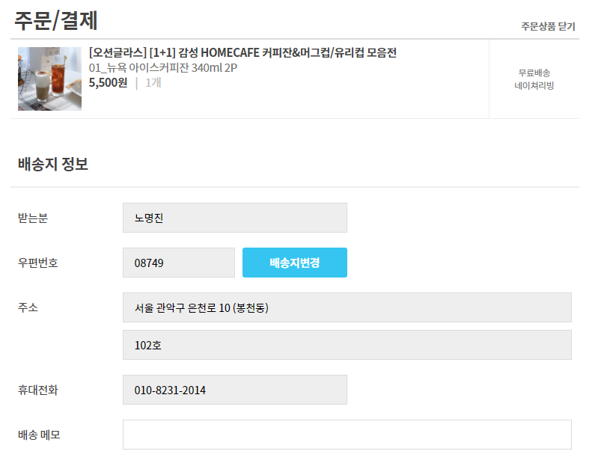

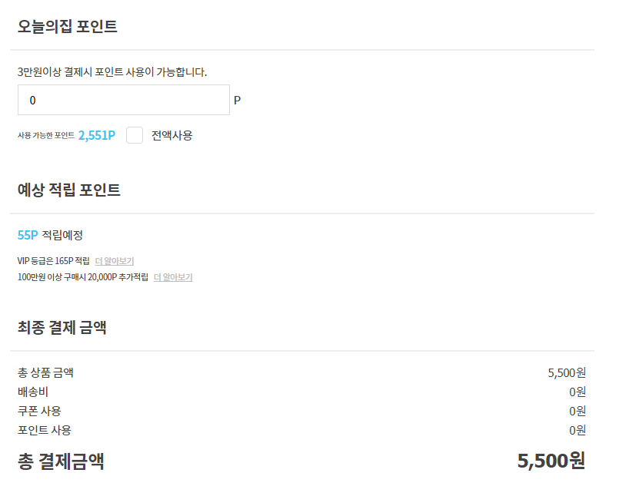
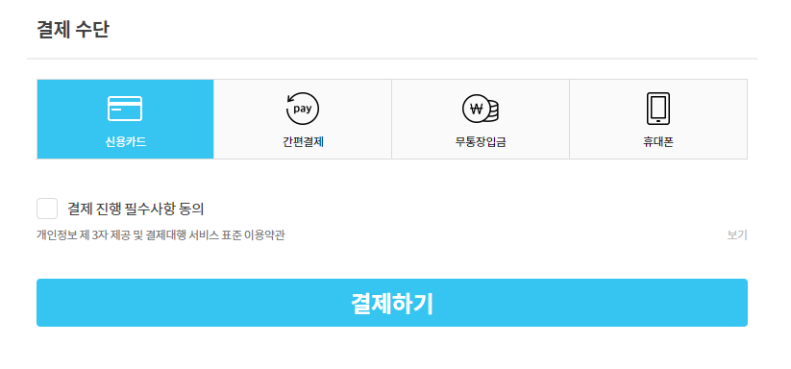
홈

 |  |  |  |  | 로그인 | 회원가입 | 로그인 O
 | 집들이 | 스토어 | 질문과답변 | 공지사항 | 마이페이지 | 상품등록 | 로그인 X | 관리자

스토어_결제
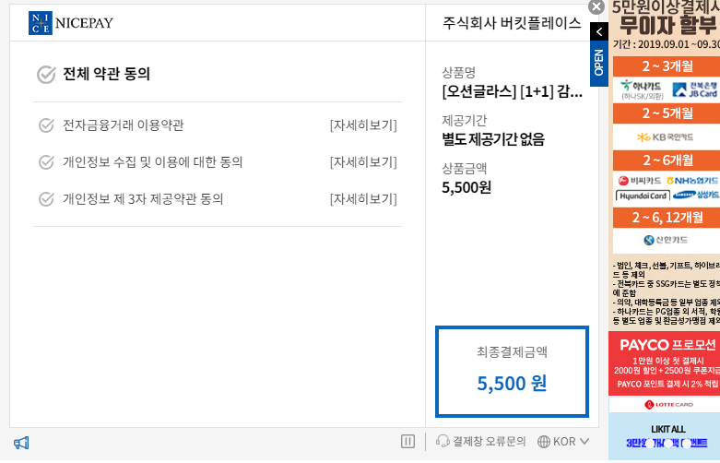

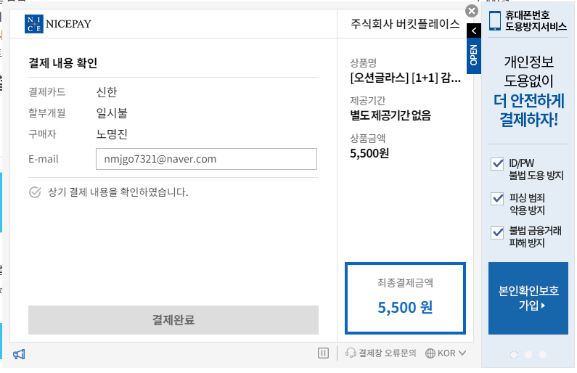

스토어_주문완료
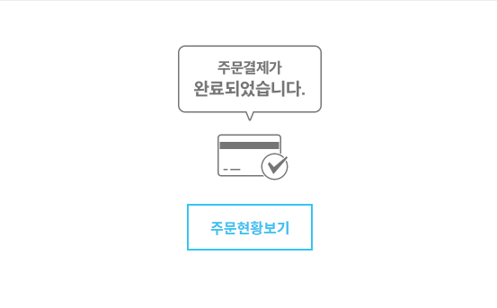
홈

 |  |  |  |  | 로그인 | 회원가입 | 로그인 O
 | 집들이 | 스토어 | 질문과답변 | 공지사항 | 마이페이지 | 상품등록 | 로그인 X | 관리자

스토어_취소완료
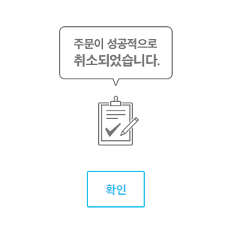
홈

 |  |  |  |  | 로그인 | 회원가입 | 로그인 O
 | 집들이 | 스토어 | 질문과답변 | 공지사항 | 마이페이지 | 상품등록 | 로그인 X | 관리자

마이페이지_나의쇼핑
홈

 |  |  |  |  |  |  | 로그인 | 회원가입 | 로그인 O
 | 집들이 |  | 스토어 | 질문과답변 | 공지사항 |  | 마이페이지 | 상품등록 | 로그인 X | 관리자

 |  | 나의쇼핑 |  | 나의활동 |  | 회원정보수정

 |  |  |  |  |  |  |  |  | 구매등급 안내 페이지로

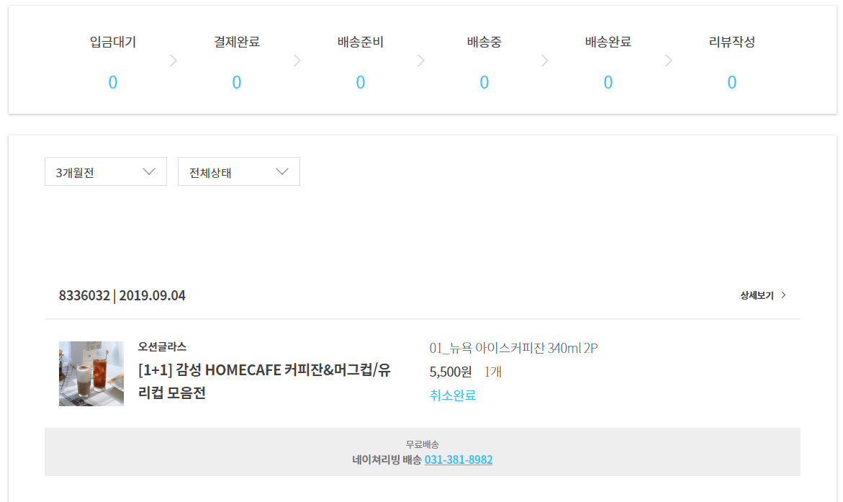

주문취소

포인트 +500
배송추척
 |  |  |  |  |  |  |  |  |  | 택배회사 송장조회 페이지로 연결

마이페이지_회원정보수정
홈

 |  |  |  |  |  |  | 로그인 | 회원가입 | 로그인 O
 | 집들이 |  | 스토어 | 질문과답변 | 공지사항 |  | 마이페이지 | 상품등록 | 로그인 X | 관리자

 |  | 나의쇼핑 |  | 나의활동 |  | 회원정보수정

 |  | 내가 올린 사진 |  | 좋아요 |  | 내가 올린 질문과 답변
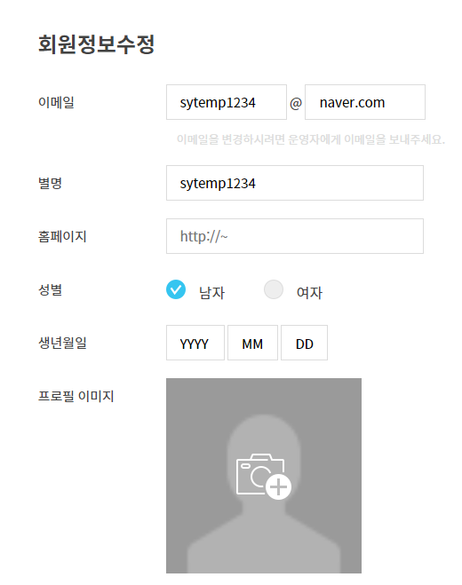

 |  |  |  | 회원정보 수정

